المؤشرات الكلية

سوق العراق للاوراق المالية
جلسة الاثنين 2025/10/27 |  |  |  | تقرير أسعار الأسهم المتداولة واخبار الشركات
الجلسة (192)

الاسهم المتداولة المدرجة و OTC |  |  | 543,855,536 |  |  | قيمة الأسهم المتداولة المدرجة و OTC |  | 2,034,147,523 |  |  | صفقات الشركات المدرجة وOTC | 602
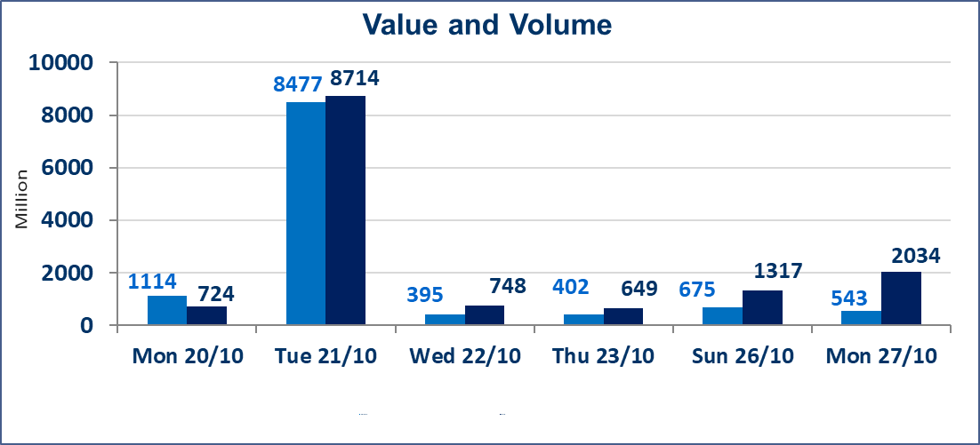
المؤشر60 ISX اليوم | 910.06 |  | نقطة |  |  | المؤشر15 ISX اليوم | 1108.75 | نقطة
المؤشر 60 ISX السابق | 913.63 |  | نقطة |  |  | المؤشر 15 ISX السابق | 1111.10 | نقطة
نسبة التغير | -0.39 |  | % |  |  | نسبة التغير | -0.21 | %
عدد النقاط | -3.57 |  | نقطة |  |  | عدد النقاط | -2.35 | نقطة

الشركات المدرجة | 104 | OTC | 11 | 115 |  | الشركات غير المتداولة المدرجة | 48 | OTC | 8 | 56
الشركات المتداولة | 43 | OTC | 2 | 45 |  | الشركات المرتفعة |  |  | 8
شركات الهيئة العامة |  |  |  | 3 |  | الشركات المنخفضة |  |  | 15
الموقوفة بقرار من هيأة الأوراق المالية |  |  |  | 10
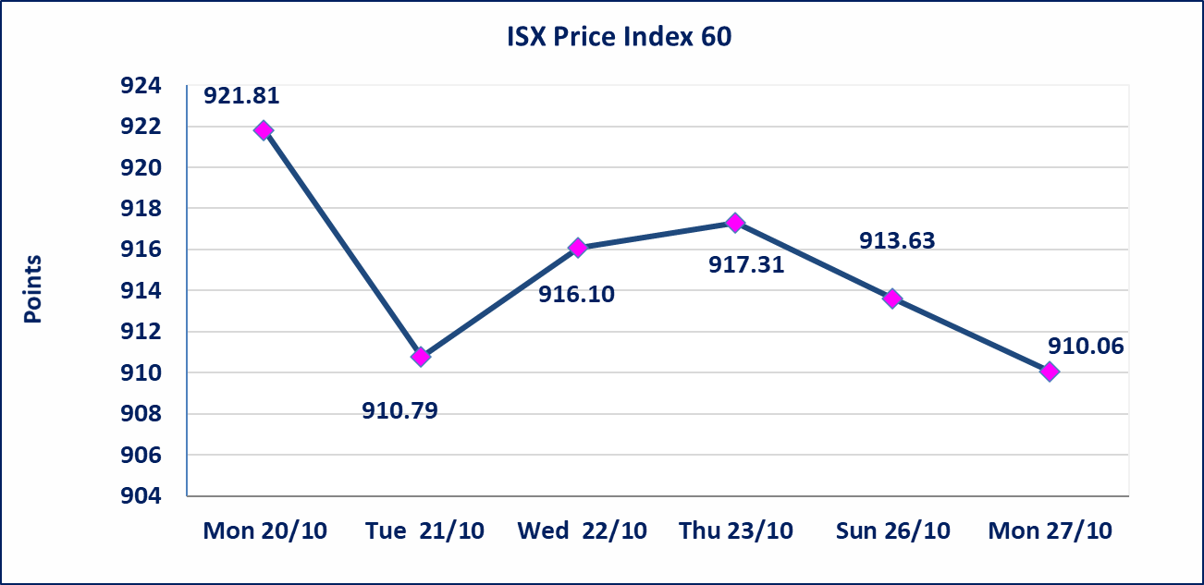
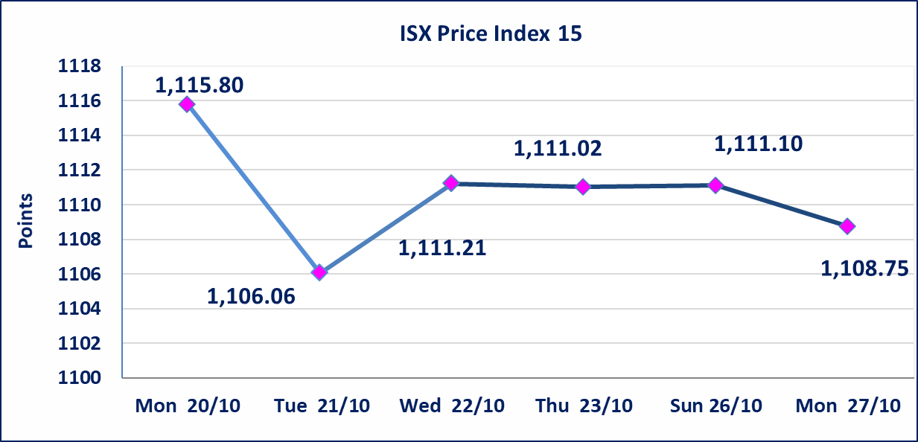

الاوامر الخاصة | نفذت شركة نور الوميض (بيع) ، شركة الرافدين (شراء) أمر خاص على أسهم شركة بغداد للمشروبات الغازية بعدد أسهم (300,000,000) سهم بقيمة (1,371,000,000) دينار ، في زمن الجلسة الاضافي (بعد الساعة 1 ظهراً) وفقاً لاجراءات تنفيذ الصفقات الكبيرة.
الحد الأعلى والادنى للتغير في السعر | نسبة التغير في المنصة النظامية (15%)، نسبة التغير في المنصة الثانية (20%)، نسبة التغير في المنصة الثالثة (5%) إرتفاعاً وإنخفاضاً من سعر الاغلاق السابق.
Web site : www.isx-iq.net E-mail : info-isx@isx-iq.net |  |  |  |  | 07834000034 - 07711211522 : ص . ب :3607 العلوية الهاتف |  |  |  |  |  | بغداد /الكرادة/ قرب المسرح الوطني /مجاور مصرف الخليج التجاري

نسبة التغير
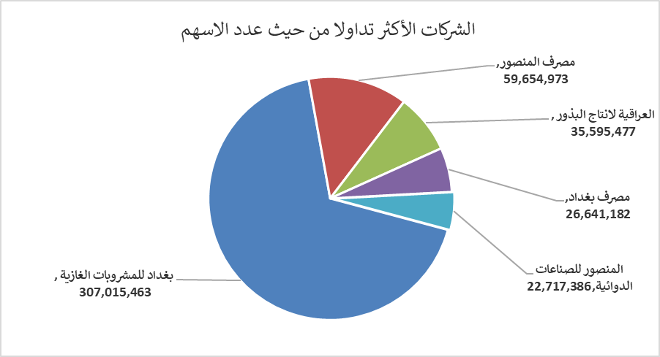
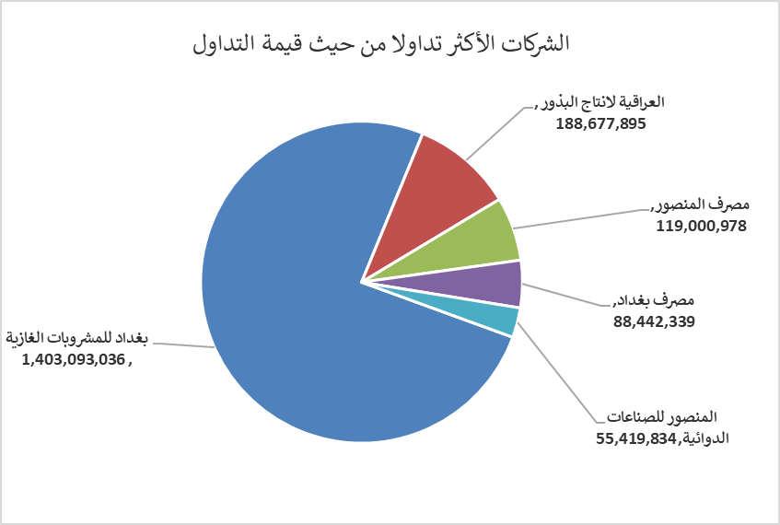
الشركات الأكثر ارتفاعاً وانخفاضاً

نسبة التغير لاسعار الاغلاق الاكثر ارتفاعاً |  |  |  | نسبة التغير لاسعار الاغلاق الاكثر انخفاضاً
اسم الشركة | اغلاق | التغير(%) | الاسهم المتداولة | اسم الشركة | اغلاق | التغير (%) | الاسهم المتداولة
مصرف سومر التجاري | 0.100 | 11.11 | 10,004,000 | مصرف الخليج التجاري | 0.270 | -3.57 | 5,525,300
فندق فلسطين | 28.920 | 4.97 | 2,000 | الامين للتأمين | 0.850 | -3.41 | 300,000
المواد الانشائية الحديثة | 0.660 | 4.76 | 200,000 | البادية للنقل العام | 1.200 | -3.23 | 61,565
الخاتم للاتصالات | 2.480 | 2.48 | 840 | الفلوجة لانتاج المواد الانشائية | 3.300 | -2.94 | 2,230,586
الصناعات الالكترونية | 1.430 | 2.14 | 3,086,564 | المصرف التجاري العراقي الاسلامي | 0.670 | -2.90 | 15,444,108

الشركات الاكثر نشاطا حسب الاسهم المتداولة (حجم التداول) |  |  |  | الشركات الاكثر نشاطا حسب القيمة المتداولة
اسم الشركة | اغلاق | التغير(%) | الاسهم المتداولة | اسم الشركة | اغلاق | التغير (%) | القيمة المتداولة
بغداد للمشروبات الغازية | 4.580 | 1.33 | 307,015,463 | بغداد للمشروبات الغازية | 4.580 | 1.33 | 1,403,093,036
مصرف المنصور | 2.000 | -0.50 | 59,654,973 | العراقية لانتاج البذور | 5.300 | 0.00 | 188,677,895
العراقية لانتاج البذور | 5.300 | 0.00 | 35,595,477 | مصرف المنصور | 2.000 | -0.50 | 119,000,978
مصرف بغداد | 3.310 | -1.49 | 26,641,182 | مصرف بغداد | 3.310 | -1.49 | 88,442,339
المنصور للصناعات الدوائية | 2.430 | -0.41 | 22,717,386 | المنصور للصناعات الدوائية | 2.430 | -0.41 | 55,419,834

